挂号费
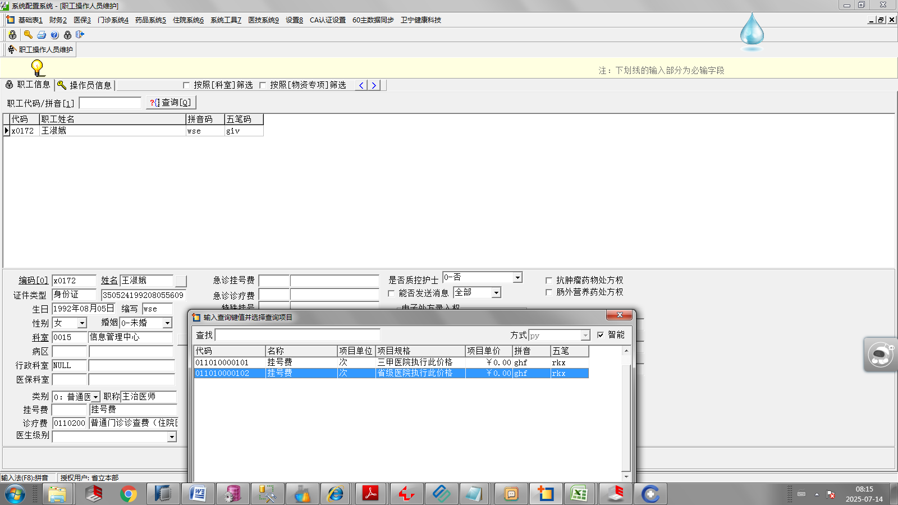

诊察费
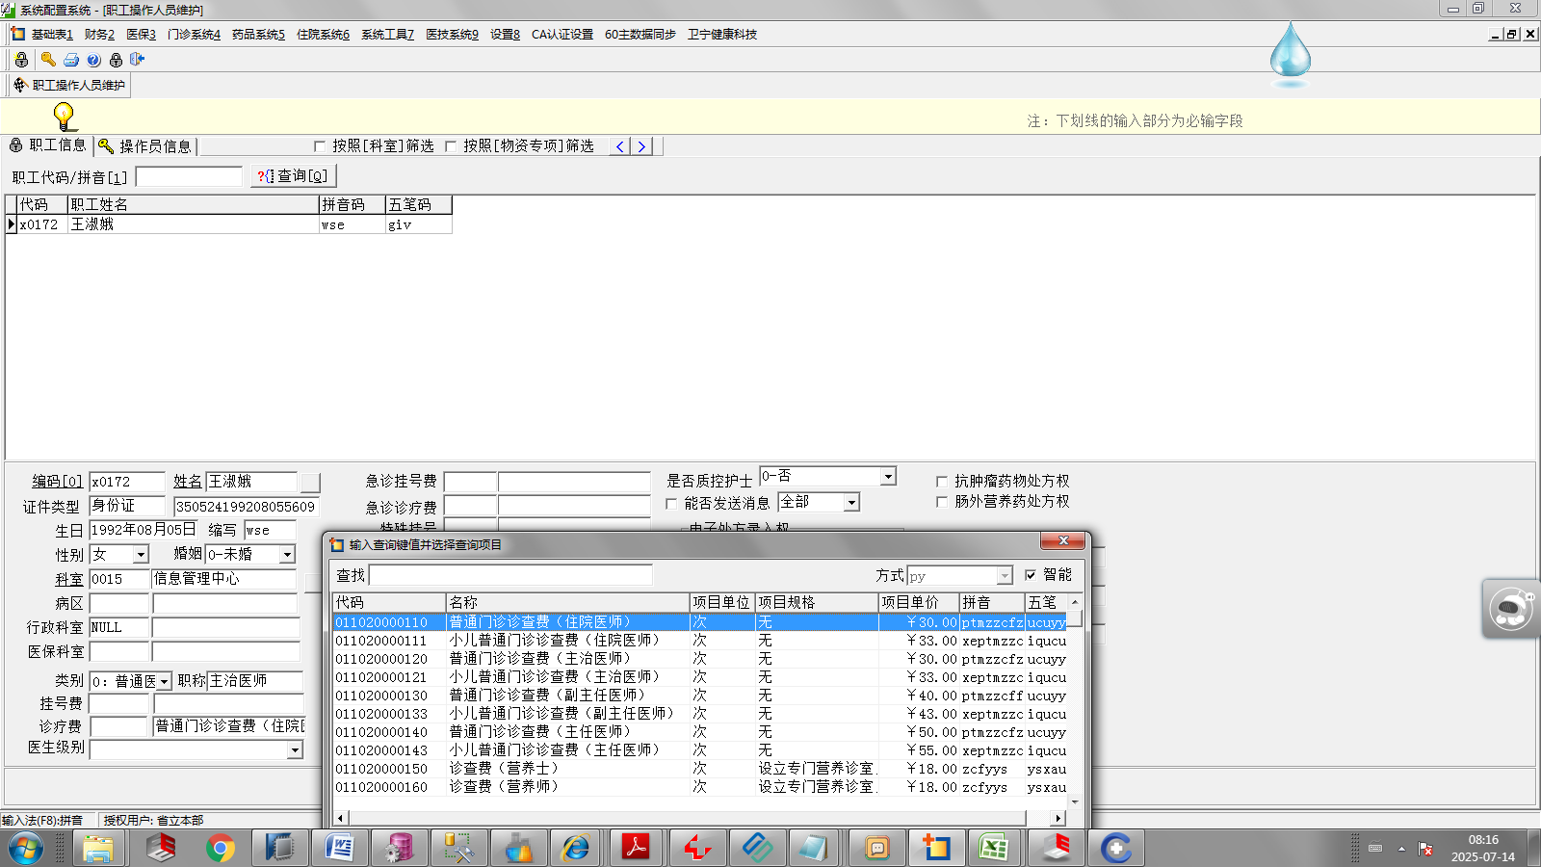
集成平台mdt99，收费小项目字典中，大项目类型属于诊察费（代码05）

我批量处理权限时常用的导入信息
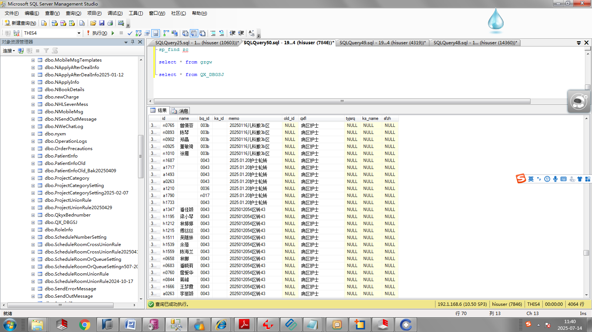

病区代码
为每次调整留下直观痕迹
针对退休人员使用，登记待停用工号
人员身份证号，在无法提供工号时使用

科室代码

类似于统一权限平台的角色组

